Table 1
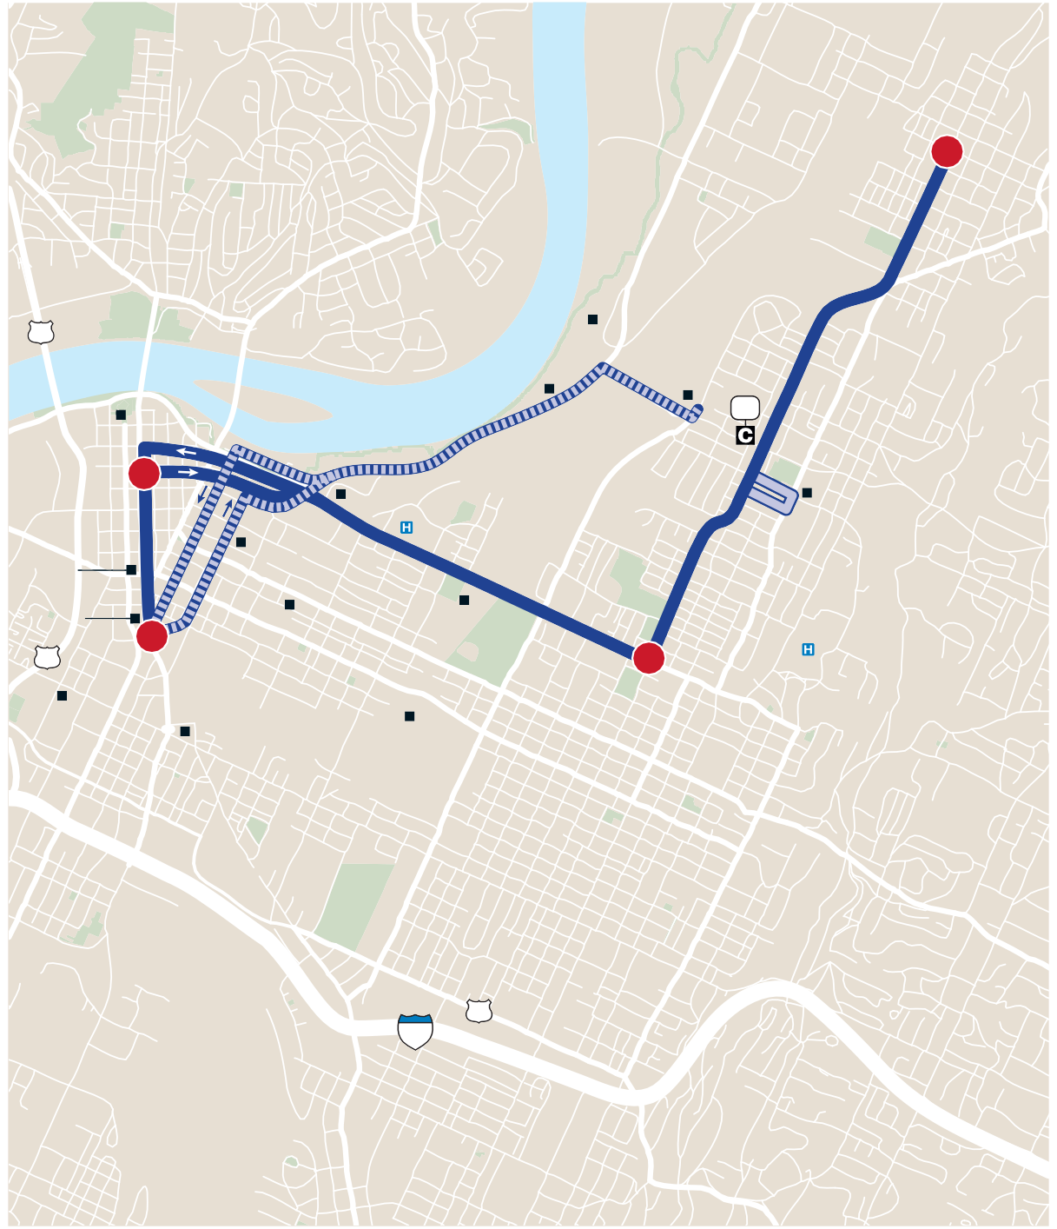
1Strin0gers A 2
S | Avondale s Monday–Sunday / Lunes–Domingo
 | Ridge Trailhead Renaissance Food 27 Park Coolidge Bank Park Riverside Tennessee Center Aquarium 4 CSAS Erlanger Medical 8th St UTC Center EPB 10th St Carver 11th St UTC Engel Park TVA Place Stadium 1 Warner |  | C | ARTA 19 Dodson Ave. Health Center
 | Park 27 Orchard Knob Park Finley tadium Chattanooga National Choo-Choo Cemetary Montague NORTH Park | 3 |  | Memorial Hospital
 |  |  |  | LEGEND
 | NORTE 11 24 |  | 1 | Regular Route / Ruta Regular To/From Garage Desde/Hacia Ga Infrequent Service / 3ERVICIO )NFRE Timepoint / Horario de paradas | je UENTE
 |  |  |  | Connection Point / Punto de cone | ón
 |  | 1 | ,2,3 | Connecting Routes / Rutas de co Point of Interest / Punto de interé ¥2018, #!24! s $ESIGN BY 3MARTMAPS, ) | xíon C.

ra Q
xi ne s N
See schedules next page / Ver horarios página siguiente
Chattanooga Area Regional Transportation Authority |  |  |  |  |  | Page 43

